Sheet1
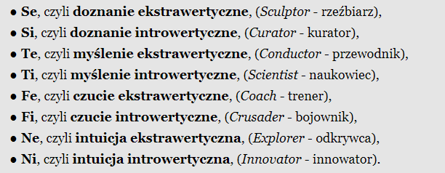
 | Stefan Team lead | Janusz Marketing manager | Oskar Programista | Kamil Designer
Klasyfikacja dr. Belbina | Koordynator | Poszukiwacz Źródeł | Specjalista | Kreator
Typologia MTR-i | ENFJ | ENTP | ISTP | INTP
Osobowości Myers – Briggs | Te | Se | Ti | Ni

https://www.belbin.pl/o-nas/role-zespolowe-belbina/
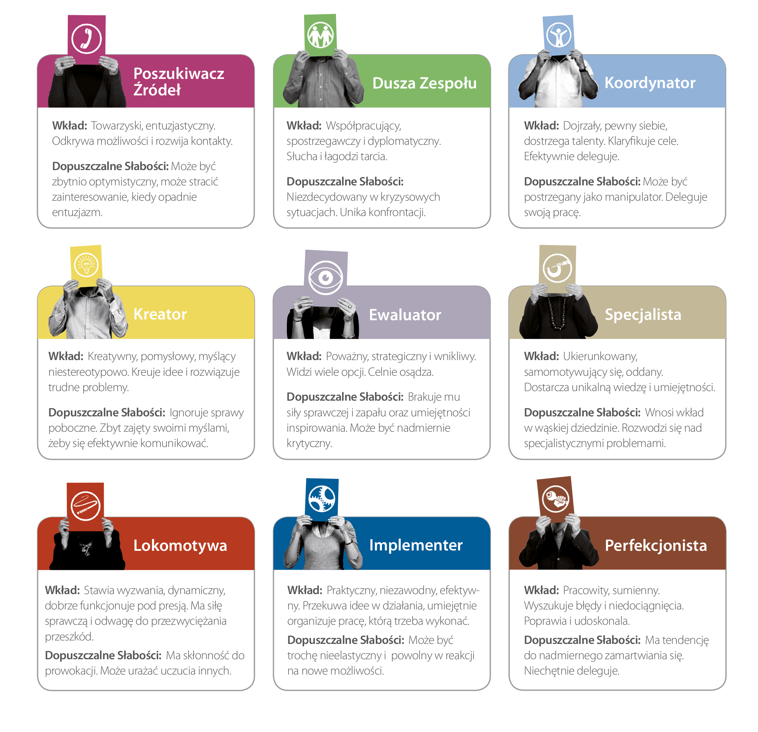

https://pl.wikipedia.org/wiki/Test_Myers-Briggs

http://www.mandalacharakterow.pl/article/mandala/?id=6&page=6

